상품제안서
헬프맨 클래식 오피스 노트볼펜세트 | 상품코드: F31982

 |  |  |  |  |  |  | 02-412-0044 | www.easy1.co.kr
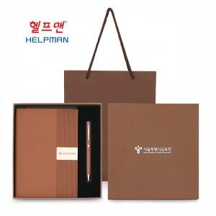

【상세/제작정보】 | <p><span style="font-size: 12pt;"><b>* 배송비- 한박스 20개 / 5500원별도</b></span></p>

【인쇄/포장옵션】 | 레이저, 풀칼라 / 포장지포장

【공급단가】 | 수량 | 50~ | 100~ | 500~ | 1,000~ | 2,000~
*VAT별도 | 단가 | 10,620원 | 10,450원 | 10,200원 | 9,940원 | 9,770원

【상품 URL】 | https://dev.easy1.co.kr:443/src/goods_detail.php?gdno=31982

